EMPRESA
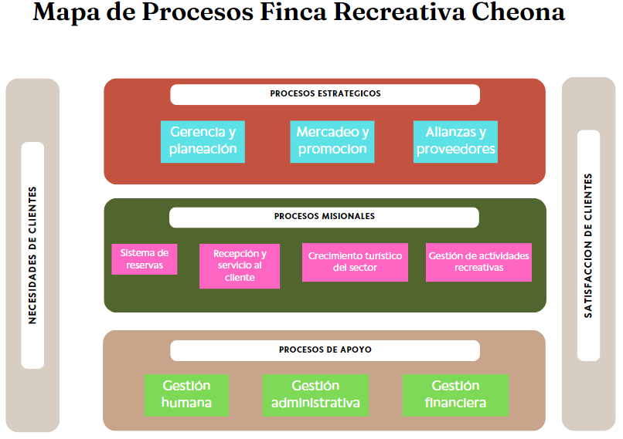
DATOS DE EMPRESA

NOMBRE

Finca Recreativa Cheona

MISIÓN

En Cheona, nuestra misión es brindar experiencias inolvidables de turismo recreativo que conecten a nuestros clientes con la naturaleza, fomenten el bienestar y fortalezcan los lazos comunitarios. Nos dedicamos a ofrecer un servicio de alta calidad en un entorno en un entorno seguro y sostenible, creado recueros duraderos y promoviendo el respeto por el medio ambiente.

VISIÓN

Ser la finca líder en turismo de la región, reconocida por ofrecer experiencias únicas, que inspiran a nuestros clientes a explorar, disfrutar y respetar la naturaleza. Aspiramos a expandir nuestras operaciones a nivel nacional, creando una red de destinos excepcionales que promuevan el bienestar, la aventura y la educación ambiental, transformano cada visita en una aventura inolvidable.

OBJETIVOS

Sostenibilidad Ambiental Calidad y Satisfacción del Cliente Expansión y Crecimiento Innovación y Diversificación Formación y Desarrollo del Personal Comunidad y Responsabilidad Social

MAPA DE PROCESOS

DIGRAMA DE FLUJO
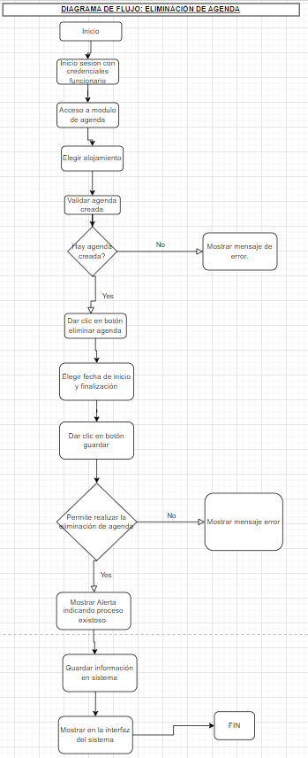
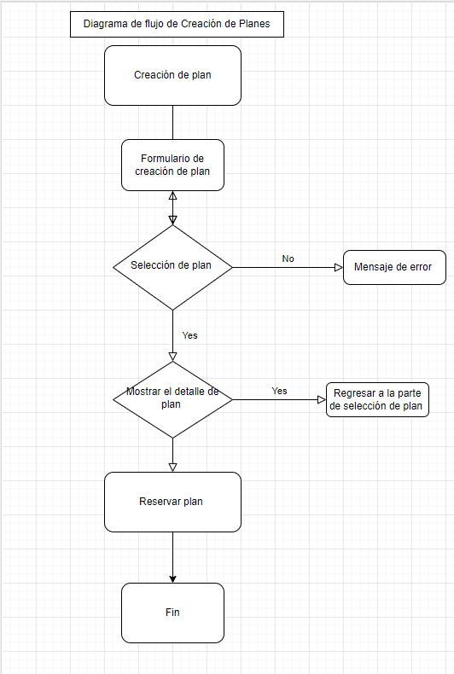
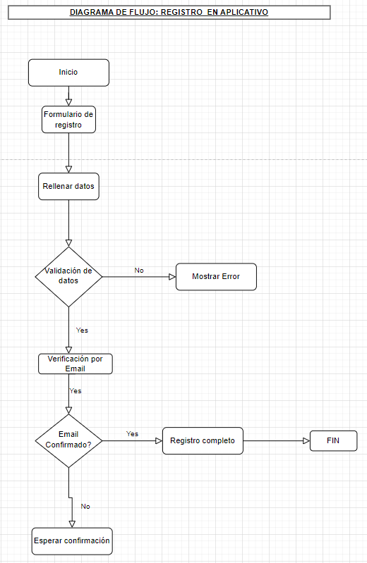
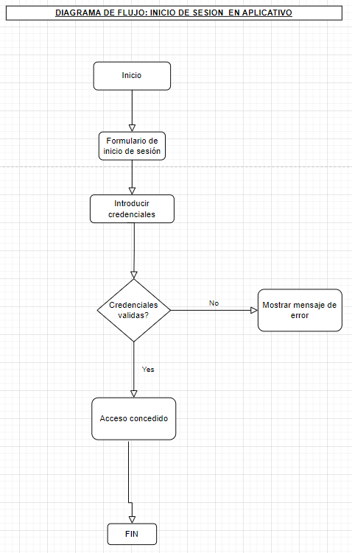
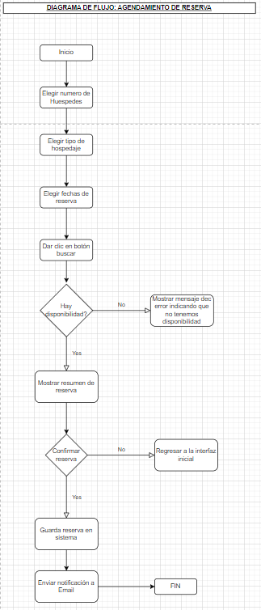
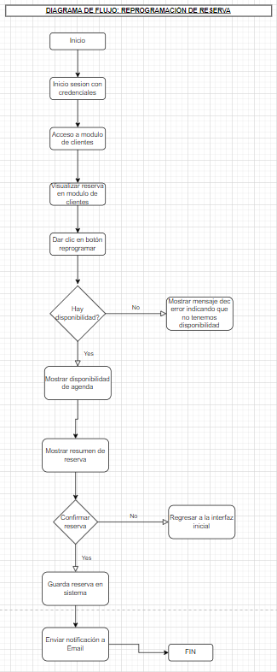
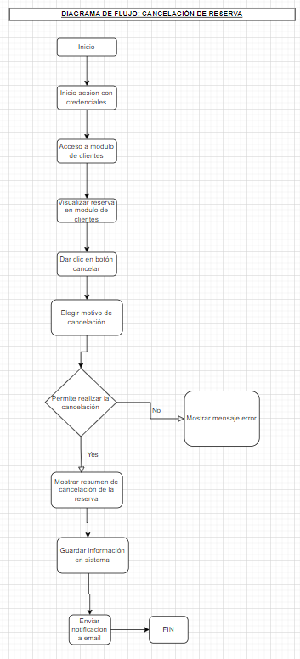
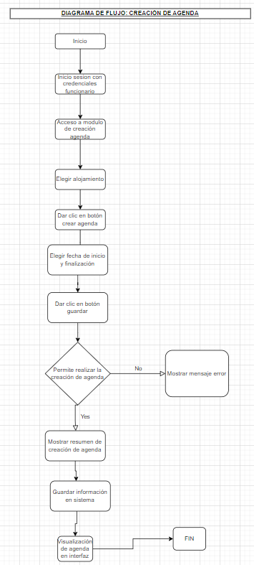
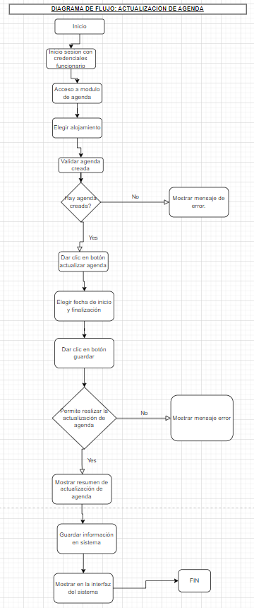
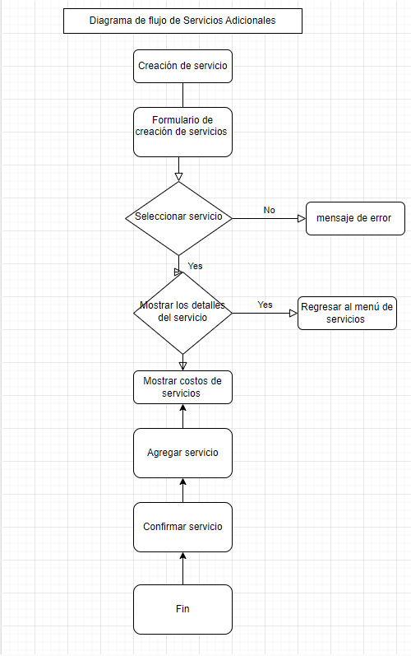
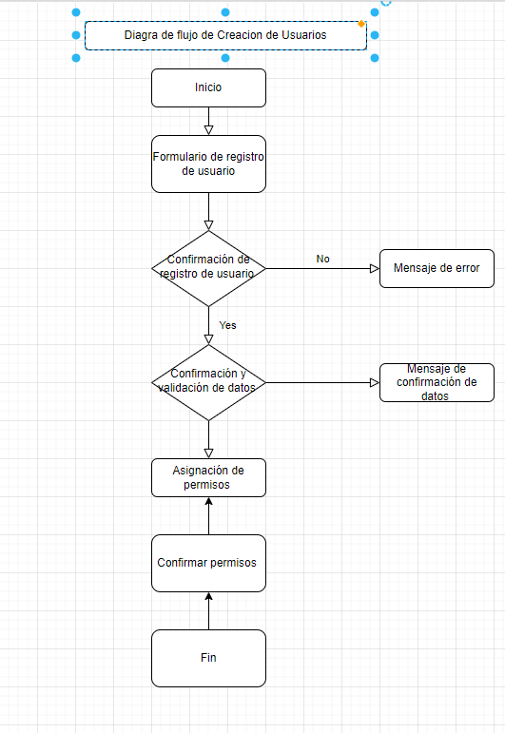

MOCKUPS
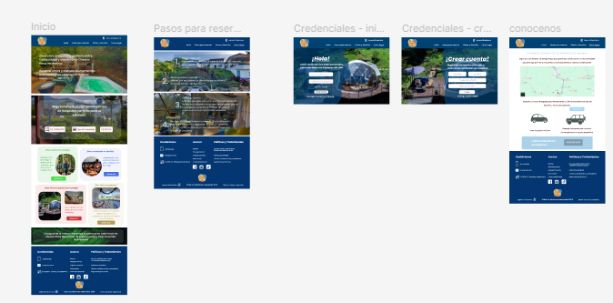
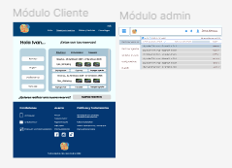
MOCKUPS DEL PROYECTO | https://www.figma.com/design/jBrP32mEExAwFb9COgYlNK/Untitled?node-id=0-1&t=fO6oKhZgaBa3Jbgf-1

definicion de métricxas
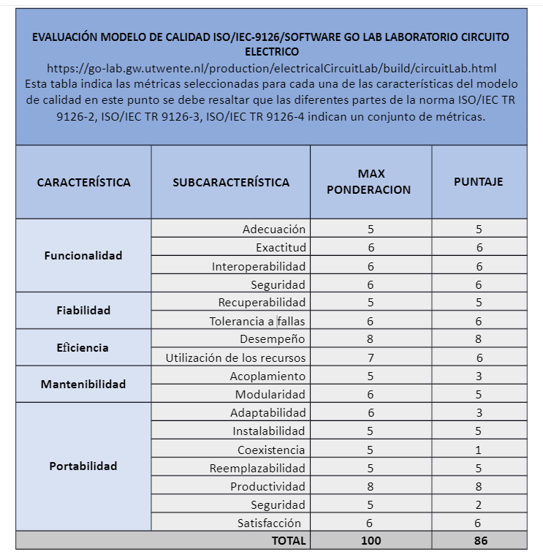

EVALUACION MODULO REGISTRO DE USUARIOS

CARACTERISTICA | SUBCARACTERISTICA | SUB-SUBCARACTERITICAS | PREGUNTA DE METRICA | FORMULA | DEFINICION DE FORMULA | RESULTADO | ANALISIS (VRRC VS RM) | RESULTADOS X SUBCATEGIRIA | RESULTADO POR CARACTERISTICA | CONCLUSIONES | RECOMENDACIONES..

